Feuil1
 |  |  |  |  |  |  |  |  |  |  |  |  |  |  |  |  | FORMULES DE CALCUL DES EFFORTS INTERNES EN FONCTION DU TYPE DE CHARGEMENT
 |  |  |  |  |  |  |  |  |  |  |  |  |  |  |  |  | CHARGES UNIFORMEMENT APPLIQUEE SUR LA DALLE |  |  | CHARGE TRIANGULAIRE SYMETRIQUE SUR LES DEUX COTES |  |  |  | CHARGES CONCENTREES EGALES EN B ET C |  |  | CHARGE UNIFORME SUR LES DEUX COTES
CARACTERISTIQUES DES MATERIAUX |  |  |  |  |  |  |  |  |  |  |  |  |  | DESIGNATION DE LA CHARGE SUR LE DALOT |  |  | q (KN/m) |  |  | σ1(Mpa) |  | σ2(Mpa) |  | P (KN) |  |  | σ(Mpa)
BETON |  |  |  | ACIER |  |  |  |  |  | SOL DE POUSSEE |  |  |  | VALEUR |  |  | 125 |  |  | 10 |  | 10 |  | 20 |  |  | 10
designation | symbole | valeur | unité | designation |  |  | symbole | valeur | unité | designation | symbole | valeur | unité | MOMENTS | MA |  | -26.666275068 |  |  | -0.19861254901 |  |  |  | -8.9221747409 |  |  | -0.19861254901
Resistance caractéristiques à 28j |  | 25 | Mpa | Limite d'elasticité |  |  |  |  |  | poids volumique | gama | 18 | KN/m3 |  | MD |  | -26.666275068 |  |  | -0.19861254901 |  |  |  | -8.9221747409 |  |  | -0.19861254901
Module d'elasticité |  | 22 | Gpa | masse volumique |  |  |  |  |  | angle de frottément interne | phi | 45 | ° |  | MB |  | -43.608382161 |  |  | -0.54313873959 |  |  |  | 1.894709018 |  |  | -0.19861254901
Masse volumique |  | 25 | KN/m2 |  |  |  |  |  |  | cohesion | c | 20 | Kpa |  | MC |  | -43.608382161 |  |  | -0.54313873959 |  |  |  | 1.894709018 |  |  | -0.19861254901
Coéfficient de poisson |  | 0.3 |  |  |  |  |  |  |  | coef de poisson | nu | 0.3 |  |  | M(B-C) (Tablier) |  | 116.39161784 |  |  | -0.54313873959 |  |  |  | 1.894709018 |  |  | -0.19861254901
Resistance dimensionnement |  | 14.166666667 | Mpa |  |  |  |  |  |  | coef de poussé active | Ka | 0.33 |  |  | M(A-D) (Radier) |  | 613.33372493 |  |  | -0.19861254901 |  |  |  | 7.0778252591 |  |  | -0.19861254901
 |  |  |  |  |  |  |  |  |  |  |  |  |  |  | M(A-B) (piédroit gauche) |  | -35.137328615 |  |  | 1.0072493557 |  |  |  | -3.5137328615 |  |  | 1.179512451
 |  |  |  |  |  |  |  |  |  |  |  |  |  |  | M(C-D) ( Piédroit droit) |  | -35.137328615 |  |  | 1.0072493557 |  |  |  | -3.5137328615 |  |  | 1.179512451
FORCE GRAVITATIONELLE | 9.81 | N/m² |  |  |  |  |  |  |  |  |  |  |  | EFFORT NORMAUX | S1 |  | 0 |  |  | 4.9218798185 |  |  |  | 10.301794056 |  |  | 5.25
 |  |  |  |  |  |  |  |  |  |  |  |  |  |  | S2 |  | 200 |  |  | 0 |  |  |  | 20 |  |  | 0
 |  |  |  |  |  |  |  |  |  |  |  |  |  |  | S2' |  | 200 |  |  | 0 |  |  |  | 20 |  |  | 0
 |  |  |  |  |  |  |  |  |  |  |  |  |  |  | S3 |  | 0 |  |  | 5.5781201815 |  |  |  | -10.301794056 |  |  | 5.25
 | DIMENSIONS ET CARACTERISTIQUES DU DALOT
 | DESIGNATION |  |  |  | symbole | valeur | unité |  | Paramètres KLEINLOGEL
 | Largeur inrterne |  |  |  | Li | 3 | m |  | k1 | 3.375
 | Hauteur interne |  |  |  | Hi | 0.8 | m |  | k2 | 1.107421875
 | épaisseur dalle |  |  |  | e_dalle | 0.3 | m |  | K1 | 5.21484375 |  |  |  | CHARGES DE REMBLAIS AU DESSUS DU TABLIER |  |  |  |  | POUSSEE LATTERALE DES TERRES |  |  |  | SURCHARGE ROUTIERE SUR LES PIEDROITS |  |  | POIDS DES PIEDROITS
 | épaisssseur piédroits |  |  |  | e_voile | 0.2 | m |  | K2 | 12.33984375 |  |  |  | Designation | epaisseur(m) | Poids vol (KN/m3) |  | charge q (KN) | Designation |  | valeurs |  | Designation |  | valeur | Désignation |  | Valeur
 | épaisseur radier |  |  |  | e_radier | 0.2 | m |  | K3 | 3.647265625 |  |  |  | Terre | 0.8 | 18 |  | 48.96 | Poids volumique (KN/m3) |  | 18 |  | Charges q (KN) |  | 9 | Poids propre piedroit P(KN) |  | 6.5
 | hauteur de calcul |  |  |  | h | 1.05 | m |  | K4 | 7.372265625 |  |  |  | Chaussée | 0.2 | 20 |  | 13.6 | cohesion |  | 0 |  | pression latérale σ(Mpa) |  | 1.5441558773
 | largeur de calcul |  |  |  | l | 3.2 | m |  | F1 | 63.123973846 |  |  |  | autre |  |  |  |  | angle de frottement interne(°) |  | 45
 | momment d'inertie radier |  |  |  | j1 | 0.00066666666667 | m4 |  | F2 | 11.01953125 |  |  |  |  |  |  |  |  | coef de poussée Ka |  | 0.17157287525
 | momment d'inertie piédroits |  |  |  | j2 | 0.00066666666667 | m4 |  |  |  |  |  |  |  |  |  |  |  | Hauteur totale des remblais |  | 1
 | moment d'innertie dalle |  |  |  | j3 | 0.00225 | m4 |  |  |  |  |  |  |  |  |  |  |  | σ1(Mpa) |  | 3.0883117546
 |  |  |  |  |  |  |  |  |  |  |  |  |  |  |  |  |  |  | σ2(Mpa) |  | 7.1031170355

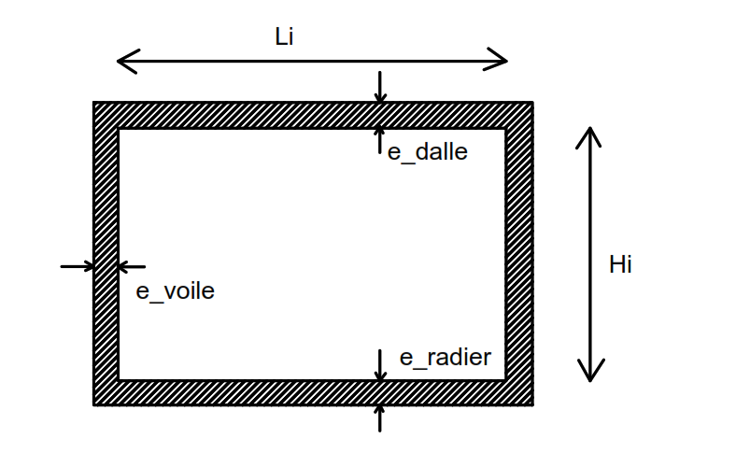
 |  |  |  |  |  |  |  |  |  |  |  |  |  | CHARGES ROUTIRES
 |  |  |  |  |  |  |  |  |  |  |  |  |  | Désignation |  | Valeur de la charge sur un essieu (KN) |  | Coef de charge (bc, bt) | Surface d'influence du pneu |  | Valeur de la charge (KN/m²)
 |  |  |  |  |  |  |  |  |  |  |  |  |  | Système de charge Bc |  | 117.72 |  | 1.1 | 5.0625 |  | 39.220622222
 |  |  |  |  |  |  |  |  |  |  |  |  |  | Système de charge Bt |  | 156.96 |  | 1 | 3.6 |  | 43.6
 |  |  |  |  |  |  |  |  |  |  |  |  |  | Sytème de charge Br |  | 98.1 |  |  | 5.98 |  | 16.404682274

 |  | Symbole | Valeur | Unité
 | Résistance caractéristique à 28 j | fckf_{ck} | 25 | MPa
 | Résistance moyenne à la compression | fcmf_{cm} | 33 | MPa
 | Module d’élasticité | EcE_c | 30,000 | MPa
 | Masse volumique | γc\gamma_c | 25 | kN/m³
 | Coefficient de Poisson | ν\nu | 0.2 | –

